Sheet1
Cari lama mesin cuci : jika
Berat pakaian : | 6.3
Intensitas kotor : | 55%

Cari menggunakan batas baru sesuai modul halaman 7

Variabel Linguistik : berat pakaian |  |  |  |  | Variabel linguistik : Intensitas kotor
berat pakaian = | 6.3 |  |  |  | Intensitas kotor = | 55

Fungsi trapesium ringan |  |  |  |  | Fungsi segitiga rendah |  | IK_rendah(55%) | (c-x)/(c-b) | 0.125
batas |  |  |  |  | batas
a | 0 |  |  |  | a | 0
b | 0 |  |  |  | b | 20
c | 4 |  |  |  | c | 60
d | 6
 |  |  |  |  | Fungsi segitiga tinggi |  | IK_tinggi(55%) | (x-a)/(b-a) | 0.875
Fungsi trapesium sedang |  | bp_sedang(6,3) | jika b <=x <=c | 1 | batas
batas |  |  |  |  | a | 20
a | 4 |  |  |  | b | 60
b | 6 |  |  |  | c | 100
c | 8
d | 9 |  |  |  | Fuzzy Inference |  |  |  |  |  |  |  | Cepat | Sedang | Lama
 |  |  |  |  | R1 | Jika berat pakaian RINGAN DAN intensitas kotor RENDAH MAKA lama mencuci CEPAT |  |  |  | R1 | Jika berat pakaian RINGAN DAN intensitas kotor RENDAH MAKA lama mencuci CEPAT | 0 | (0, 0.125) | (0, 0) | (0.875, 0)
Fungsi trapesium berat |  |  |  |  | R2 | Jika berat pakaian RINGAN DAN intensitas kotor TINGGI MAKA lama mencuci SEDANG |  |  |  | R2 | Jika berat pakaian RINGAN DAN intensitas kotor TINGGI MAKA lama mencuci SEDANG | 0
batas |  |  |  |  | R3 | Jika berat pakaian SEDANG DAN intensitas kotor RENDAH MAKA lama mencuci CEPAT |  |  |  | R3 | Jika berat pakaian SEDANG DAN intensitas kotor RENDAH MAKA lama mencuci CEPAT | 0.125 | Max | Max | Max
a | 8 |  |  |  | R4 | Jika berat pakaian SEDANG DAN intensitas kotor TINGGI MAKA lama mencuci LAMA |  |  |  | R4 | Jika berat pakaian SEDANG DAN intensitas kotor TINGGI MAKA lama mencuci LAMA | 0.875 | 0.125 | 0 | 0.875
b | 10 |  |  |  | R5 | Jika berat pakaian BERAT DAN intensitas kotor RENDAH MAKA lama mencuci SEDANG |  |  |  | R5 | Jika berat pakaian BERAT DAN intensitas kotor RENDAH MAKA lama mencuci SEDANG | 0
c | 14 |  |  |  | R6 | Jika berat pakaian BERAT DAN intensitas kotor TINGGI MAKA lama mencuci LAMA |  |  |  | R6 | Jika berat pakaian BERAT DAN intensitas kotor TINGGI MAKA lama mencuci LAMA | 0

 |  |  |  |  | R3 | Jika berat pakaian SEDANG DAN intensitas kotor RENDAH MAKA lama mencuci CEPAT
 |  |  |  |  | MIN(1, 0,125) | alpha-pred3 | 0.125

 |  |  |  |  | R4 | Jika berat pakaian SEDANG DAN intensitas kotor TINGGI MAKA lama mencuci LAMA
 |  |  |  |  | MIN(1, 0,875) | alpha-pred4 | 0.875

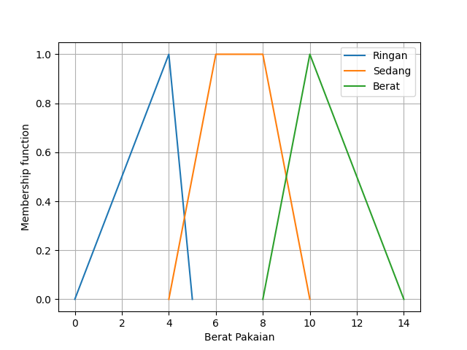
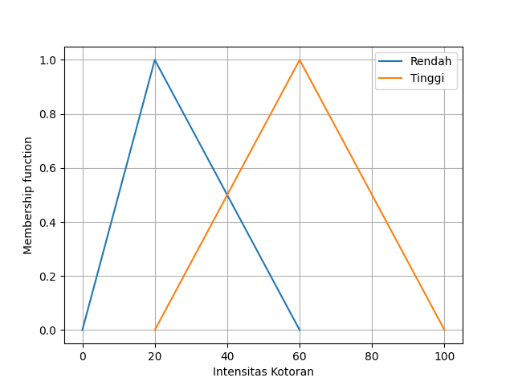
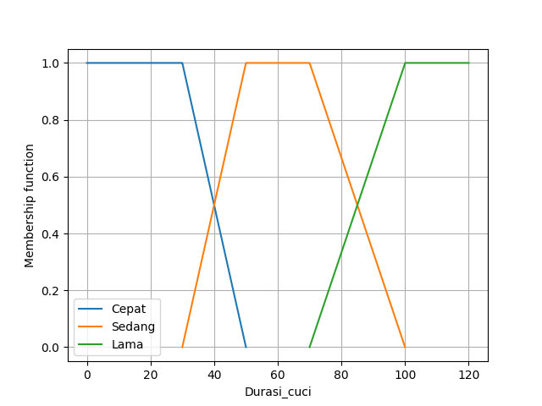
 |  |  |  |  |  |  |  |  |  |  |  |  |  |  | Nilai Keanggotaan |  | Cepat
 |  |  |  |  |  |  |  |  |  |  |  |  |  |  | jika z <= 0 atau z >= 50 |  | 0
 |  |  |  |  |  |  |  |  |  |  |  |  |  |  | jika 0 < z < 30 |  | (z-0)/(30-0) | z | 3.75
 |  |  |  |  |  |  |  |  |  |  |  |  |  |  | jika 30< z < 50 |  | (50-z)/(50-30) | z | 47.5
 |  |  |  |  |  |  |  |  |  |  |  |  |  |  | jika z = 30 |  | 1

 |  |  |  |  |  |  |  |  |  |  |  |  |  |  | Nilai Keanggotaan |  | Sedang
 |  |  |  |  |  |  |  |  |  |  |  |  |  |  | jika z <= 30 atau z >= 100 |  | 0
 |  |  |  |  |  |  |  |  |  |  |  |  |  |  | jika 30 < z < 50 |  | (z-30)/(50-30)
 |  |  |  |  |  |  |  |  |  |  |  |  |  |  | jika 70 < z< 100 |  | (100-z)/(100-70)
 |  |  |  |  |  |  |  |  |  |  |  |  |  |  | jika 50 <= z <=70 |  | 1

 |  |  |  |  |  |  |  |  |  |  |  |  |  |  | Nilai Keanggotaan |  | Lama
 |  |  |  |  |  |  |  |  |  |  |  |  |  |  | jika z <= 70 atau z >= 120 |  | 0
 |  |  |  |  |  |  |  |  |  |  |  |  |  |  | jika 70 < z < 100 |  | (z-70)/(100-70) | z | 96.25
 |  |  |  |  |  |  |  |  |  |  |  |  |  |  | jika 100< z < 120 |  | (120-z)/(120-100) | z | 102.5
 |  |  |  |  |  |  |  |  |  |  |  |  |  |  | jika z = 30 |  | 1

 |  |  |  |  |  |  |  |  |  |  | fungsi keanggotaan output berdasarkan area yang terbentuk |  |  |  | 50-t1/(50-30)=0.125
 |  |  |  |  |  |  |  |  |  |  |  |  |  |  | t1 | 47.5
 |  |  |  |  |  |  |  |  |  | Bidang 1 | 0.125 | saat | x<=47,5
 |  |  |  |  |  |  |  |  |  | Bidang 2 | (50-t1)/(50-30) | saat | 47,5<=x<=50 |  | t2-70/(100-70)=0.875
 |  |  |  |  |  |  |  |  |  |  | 0 | saat | 50<=x<=70 |  | t2 | 96.25
 |  |  |  |  |  |  |  |  |  | Bidang 3 | (t2-70)/(100-70) | saat | 70<=x<=96,25
 |  |  |  |  |  |  |  |  |  | Bidang 4 | 0.875 | saat | >96,25

 |  |  |  |  |  |  |  |  |  |  | M1 | (x'2)/16 | 47.5 | 141.015625 | 141.015625
 |  |  |  |  |  |  |  |  |  |  |  |  | 0 | 0
 |  |  |  |  |  |  |  |  |  |  | M2 | -((x-75)*x^2/60) | 50 | 1041.666667 | 7.552083333
 |  |  |  |  |  |  |  |  |  |  |  |  | 47.5 | 1034.114583
 |  |  |  |  |  |  |  |  |  |  | M3 | (x-105)*x^2/90 | 96.25 | -900.6727431 | 1004.882813
 |  |  |  |  |  |  |  |  |  |  |  |  | 70 | -1905.555556
 |  |  |  |  |  |  |  |  |  |  | M4 | (7x^2)/16 | 120 | 6300 | 2246.972656
 |  |  |  |  |  |  |  |  |  |  |  |  | 96.25 | 4053.027344 | jumlah | 3400.423177

 |  |  |  |  |  |  |  |  |  |  | A1 | x/8 | 47.5 | 5.9375 | 5.9375
 |  |  |  |  |  |  |  |  |  |  |  |  | 0 | 0
 |  |  |  |  |  |  |  |  |  |  | A2 | -(x-100)*x / 40 | 50 | 62.5 | 0.15625
 |  |  |  |  |  |  |  |  |  |  |  |  | 47.5 | 62.34375
 |  |  |  |  |  |  |  |  |  |  | A3 | (x-140)*x / 60 | 96.25 | -70.18229167 | 11.484375
 |  |  |  |  |  |  |  |  |  |  |  |  | 70 | -81.66666667
 |  |  |  |  |  |  |  |  |  |  | A4 | 7x/8 | 120 | 105 | 20.78125
 |  |  |  |  |  |  |  |  |  |  |  |  | 96.25 | 84.21875 | jumlah | 38.359375

 |  |  |  |  |  |  |  |  |  |  |  |  |  | Hasil akhir | M/A | 88.64646979
 |  |  |  |  |  |  |  |  |  |  |  |  |  | jika berat pakaian 6,3 kg dan intensitas kotor 55% maka durasi pencucian akan berlangsung selama 89 menit

